List 1
OIB: 27962400486
TROŠKOVNIK ADVENTSKIH KUĆICA
REDNI BROJ | NAZIV ARTIKLA/USLUGE | JED. MJ. | KOLIČINA | JEDINIČNA CIJENA | IZNOS
1 | Drvena kućica nerastavljiva, dimenzija: širina 2,30 m - 2,40 m x dužina 1,60 m - 1,70m, Pult s prednje strane, dimenzija: širina 1,90 m - 2,00 m x dužina 0,28 m - 0,35 m Ugrađena ulazna vrata s lijeve bočne strane, od pulta gledano s prednje strane, Streha s prednje strane 0,70 - 0,80 m, bočne i stražnja strana 0,15 - 0,20 m, Kućica komplet bijela boja, Pokrov od trapeznog lima T10 ili jednakovrijedno, boja antracit Ugrađena elektro-instalacija s minimalnim ožičenjem 3 x 2,5mm², (zaštitna FID sklopka 30 mA, 1 osigurač za utičnice 16 A, 1 osigurač za rasvjetu 10 A, ugrađeno u kutiju, 2 nadžbukne zidne utičnice, 1 nadžbukni prekidač za paljenje rasvjete, 1 LED rasvjetno tijelo ili jednakovrijedno, postavljeno u unutrašnjost kućice iznad otvora za pult, 1 nadžbukna kutija za priključenje električne energije postavljena sa stražnje strane kućice zajedno s kukom za pričvršćenje energetskog kabela), Metalni galvanizirani okvir („L“ profil 50 x 50 x 5mm ) pričvršćen na postolje kućice sa minimalno 8 fiksnih metalnih stopa visine 10 cm. | kom | 10 |  | 0
FOTOGRAFIJA POSTOJEĆIH KUĆICA
 | 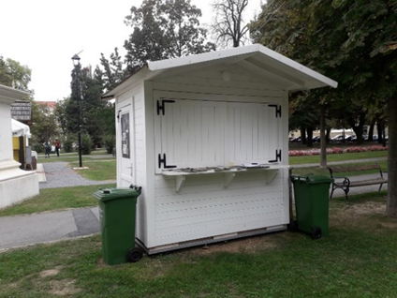 |  |  |  | 0
 | UKUPNO BEZ PDV-A |  |  | 0 | 0

 |  | POTPIS I PEČAT ODGOVORNE OSOBE:

